Estadísticas
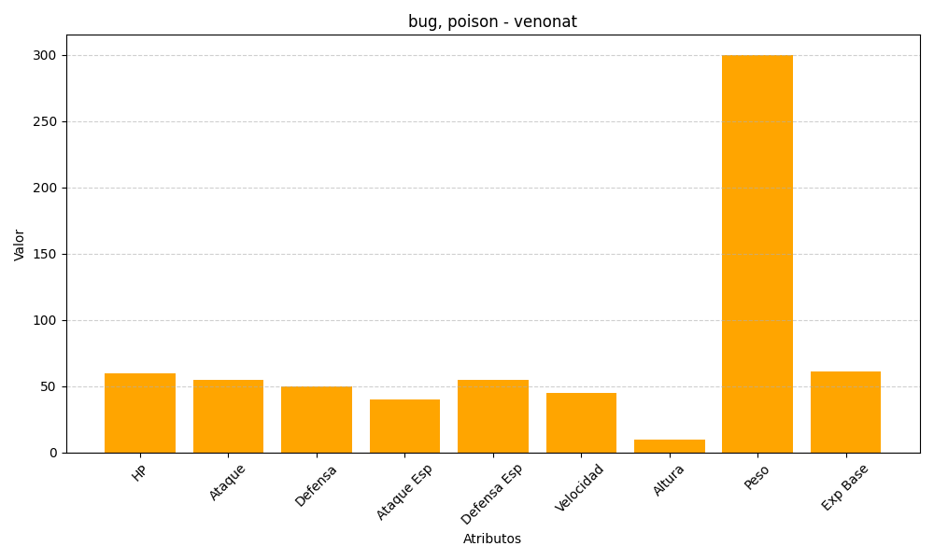
ID | Nombre | Tipo | HP | Ataque | Defensa | Ataque Especial | Defensa Especial | Velocidad | Altura | Peso | Experiencia Base
48 | venonat | bug, poison | 60 | 55 | 50 | 40 | 55 | 45 | 10 | 300 | 61

